USER GUIDE
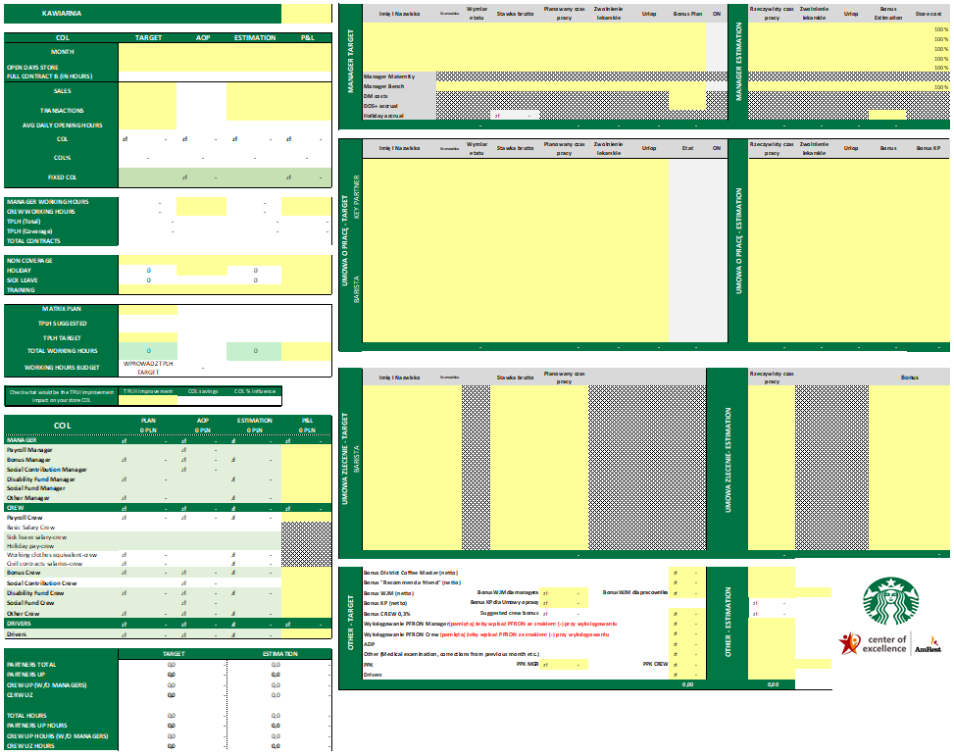
SUPPORT
W przypadku kłopotów lub pytań - napisz do maciej.andrzejewski@amrest.eu załączając plik, którego używasz wraz z opisem tego co się stało.

W całym pliku uzupełniaj tylko żółte pola. Większość pól ma opis w komentarzu, który wyjaśnia skąd bierze się jakaś wartość lub jak jest obliczana. Wszystkie księgowania i obliczenia są potwierdzone z Payroll.
Po tym jak zaplanujesz dany miesiąc kliknij Plik > Zapisz jako > MPK_Nazwamiesiąca
Wklejanie AOP oraz Planu TPLH
W Amreport wygeneruj dane AOP, koniecznie z rozwiniętymi wszystkimi kategoriami COL, a następnie wyeksportuj go do excela.
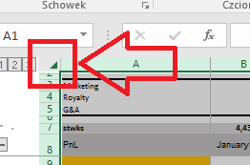 Otwórz pobrany plik a następnie kliknij w lewym górnym rogu aby zaznaczyć cały arkusz i naciśnij CTRL+C
Otwórz zakładkę AOP w kalkulatorze kosztów pracy. Kliknij w komórkę A1 w lewym górnym rogu a następnie wklej AOP skrótem klawiaturowym CTRL+V
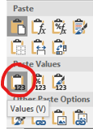
Przejdź do arkusza TPLH PLAN i wklej otrzymany od DM plan TPLH na cały rok. Wklejając użyj funkcji "wklej wartości".

Planowanie nowego miesiąca - TARGET
W żółtym polu z listy rozwijanej wybierz swój numer MPK
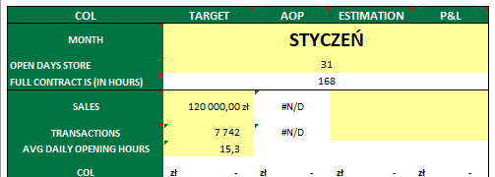
Z listy rozwijanej wybierz miesiąc, który chcesz zaplanować. Wprowadź ilość dni otwartej kawiarni w miesiącu.
W kolumnie Target uzupełnij żółte pola: Sales, Transactions, Średnią dzienną ilość godzin pracy kawiarni,
NC Hours (z danych otrzymanych w pliku Managers Schedule), Training hours, SPLH Target.

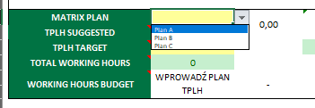
Wybier Matrix Plan do któego chcesz się porównywać:
Plan A: TPLH z danych historycznych krajów CCE
Plan B: TPLH z danych historycznych - mieszane rynki CCE i Niemiecki
Plan C: TPLH z danych historycznych z rynku Niemieckiego
W linii TPLH TARGET wprowadź TPLH który chcesz osiągnąć. Jeżeli zgadzasz się z sugestią, przepisz TPLH SUGGESTED, jeżeli wiesz, że możesz wypracować lepszy TPLH wprowadź wyższą wartość.
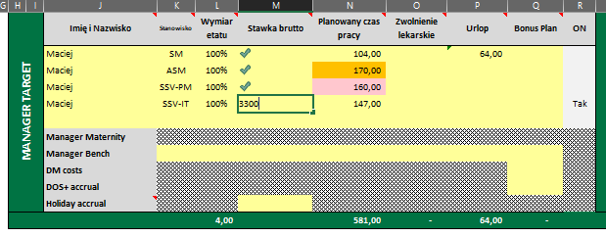
Przejdź do części Manager Target i uzupełnij dane zgodnie z opisem w kolumnach.
Stawka brutto będzie widoczna tylko w momencie wprowadzenia jej do komórki,
poproś swojego SM o wprowadzenie stawek. Wartości dodatnie wprowadzone do komórki
odznaczą się zielonym "ptaszkiem".
Kolumna Planowany czas pracy służy do wpisania aktualnych godzin pracy.
Kolumna Zwolnienia lekarskie służy do wpisania godzin zwolnienia lekarskiego.
Kolumna Urlop służy do wpisania zaplanowanych godzin urlopowych.
Suma planowanego czasu pracy, zwonienia lekarskiego i urlopu powinna się równać etatowi w danym miesiącu (kolor neutralny komórki).
Kolorem jasnym czerwonym zostały oznaczone niedogodziny, pomarańczowym - nadgodziny. Do wyjaśnienia na DOS+
Jeżeli Twój manager jest objęty skróconym czasem pracy w związku z niepełnosprawnością (max 7h zmiana) wybierz Tak w kolumnie ON.
Pole Holiday accrual obliczy się na podstawie wypełnionego arkusza "Rezerwa urlopowa". Instrukcja wypełnienia znajduje się na tym arkuszu. Poproś SM o pomoc.

Wprowadzając Manager Bench, poprość SM/DM o wprowadzenie stawki managera z bench i ustalcie wymiar etatu, jako procent rozksięgowania managera w regionie.
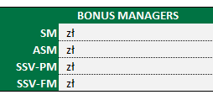
Przejdź do zakładki BONUS i uzupełnij wartości Sales i Ops Profit. Dzięki temu excel wyliczy sugerowaną premię i podpowie Ci ją w kolumnie Bonus Manager
W kolumnie Bonus Plan możesz albo wpisać wartość sugerowanego bonusa, albo zaplanować inny jeśli wystąpiła jakaś sytuacja szczególna.

*Jeśli koszt któregoś managera jest rozksięgowywany na kilka lokalizacji w kolumnie Store cost możesz określij jaki procent wynagrodzenia stanowi koszt Twojej kawiarni

Wypełnij analogicznie część dla Baristów na umowie o pracę i Baristów na umowie zlecenie. Kolumna Etat podpowie Ci ile minimalnie godzin musi wypracować dany partner.
Jeśli zaplanujesz partnerowi za mało lub za dużo godzin excel poinformuje Cię o tym wyświetlając komunikat
Również i w tym wypadku posiadając Partnera z niepełnosprawnością zmniejszającą etat, wybierz Tak w kolumnie ON, aby dopasować wysokość etatu.
W sekcji Other zaplanuj wysokość Bonusów na dany miesiąc oraz kosztów ADP czy opłat związanych z badaniami lekarskimi.

Oktreśl wysokość PPK dla Managerów i Crew jeżeli występuje.
W wierszu Drivers zaplanuj prowizję dla agregatorów (np. Glovo, UberEats, PysznePL).

Na podstawie wprowadzonych przez Ciebie danych zobaczysz po lewej stronie swoje główne KPI oraz P&L. Będziesz mógł porównać wartości z tymi zaplanowanymi w AOP

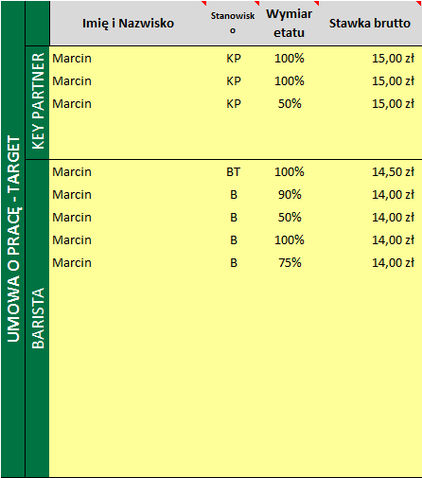
Podsumowanie miesiąca - ESTIMATION
W kolumnie Estimation wpisz osiągnięte wyniki: Sales, Transactions, NC Hours, Training hours
W części Manager Estimation uzupełnij ilości godzin: Rzeczywisty czas pracy, Zwolnienia lekarskie, Urlop oraz Estimated bonus
oraz rzeczywistą wartość rezerwy urlopowej.
W częściach Umowa o pracę i Umowa zlecenie uzupełnij Czas pracy, Urlop i Zwolnienie lekarskie.
Wpisz również wysokość przyznanego partnerom Bonusa i Bonus KP
I rzeczywistą wartość prowizji agregatorów.

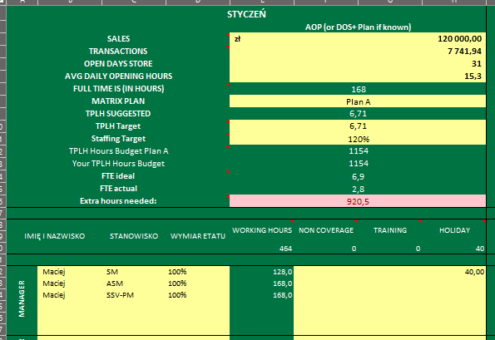
Zakładka staffing
Zakładka staffing ma nam pomóc w długoterminowym planowaniu zatrudnienia w kawiarni.

Podobnie jak w cześci CALCULATOR, zaplanuj Sales na podstawie AOP lub DOS+, jeżeli jest już Ci znany.
Wprowadź pozostałe dane: Transaction, Open Days Store, AVG Daily Openieng Store.
Wybierz Matrix Plan dla sugerowanego TPLH. Możesz wybrać na każdy miesiąc inny Plan.
Otrzymasz Sugerowany TPLH i na jego podstawie sugerowany Budżet Godzin.
Sam zadecyduj, czy chcesz wybrać TPLH zgodny z sugestią czy wypracujesz wyższy TPLH.
Wprowadź tę wartość w wierszu TPLH Target.
Zaplanuj jak wysoki planujesz Staffing wprowadzając Staffing Target w wartości procentowej.
Otrzymasz Budżet godzin odpowiadający wprowadzonym przez Ciebie niżej danym.
Wartość FTE mówi ile etatów potrzebujesz i ile posiadasz, a ostatni wiersz informuje, jak bardzo różnisz się od swojego planowania w wymiarze godzinowym.
Kolor czerwony oznacza konieczność zatrudnienia nowego Partnera na sugerowaną ilość godzin, zielony informuje, że posiadasz jeszcze wyższy Staffing niż zaplanowany.

Poniżej wprowadż dane osobowe, stanowiska, etaty (100% to pełny etat). Automatycznie otrzymasz ilość godzin do wypracowania. Zaplanuj Urlopy w kolumnie Holiday (wyrażone godzinowo).
Ilość godzin urlopu atuomatycznie odejmie working hours. Zaplanuj także godziny NC i Treningi dla każdego członka załogi. Te dane także obniżą ilość dostępnych godzin w budżecie.
Planuj zawsze z wyprzedzieniem trzymiesięcznym, biorąc pod uwagę ewentualne rozwiązanie umowy przynajmniej co drugi miesiąc, dzięki temu będziesz mieć Staffing zawsze pod kontrolą.
Drukowanie
Wersja do druku jest wyskalowana do poniższego widoku. Pozostałe strony nie będą się drukować.

Rezerwa urlopowa
 | Krok 1

 | Korzystając z raportu P&L, przejdź do G&L Listingu w na koncie Payroll Manager

 | Krok 2

 | Przepisz kwotę rezerwy z poprzedniego miesiąca w poniższą tabelkę

 | Krok 3

 | Przejdź do AmReports -> Online Reports -> Monthly Reports -> Urlopy
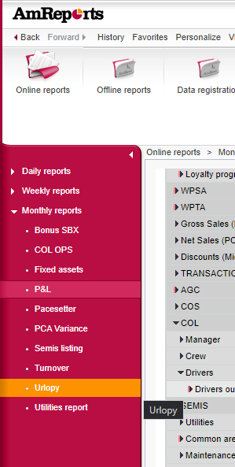

 | Do tabelki poniżej przepisz wartosci z kolumny "Urlop Rezerwa (na dd.mm.rrrr)" dla SM i podwładnych.

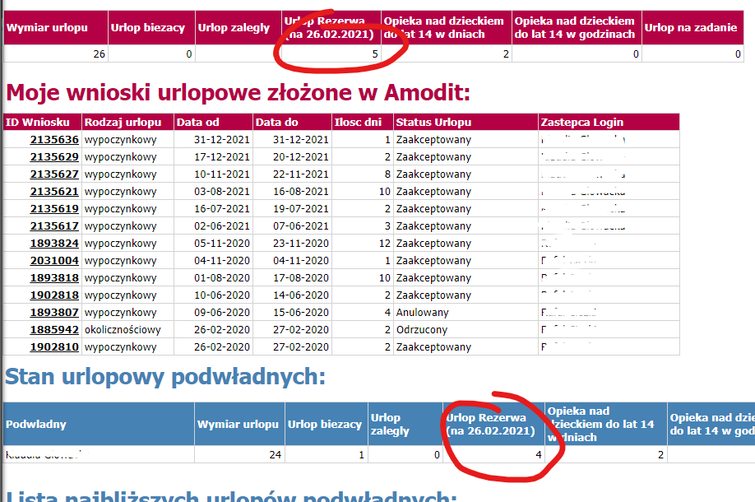

NARZĘDZIE

 | UZUPEŁNIJ tylko żółte pola

 | MPK restauracji | 108120
 | Nazwa restauracji | SBX Warszawa Janki
 | rezerwa na miesiąc | WRZESIEŃ

lp. | Nazwisko i Imię pracownika | ilość dni urlopu niewykorzystanego /dni/ | stawka miesięczna wynagrodzenia brutto /zł/ | RAZEM rezerwa na niewykorzystany urlop (Razem rezerwa + ZUS)
1 | Dawid Szeluga | 2 | 7,200.00 zł | 820
2 | Dawid Apel | 4 | 6,300.00 zł | 1,434
3 | Zuzanna Makowska | 1 | 2,632.50 zł | 149
4 | Weronika Bieńkowska | 4 | 2,800.00 zł | 637
5 | Nikola Studzińska | 4 | 1,150.00 zł | 262
6 | Kamil Kamiński |  | 5,600.00 zł | 0
7 |  |  | 0.00 zł | 0
8 |  |  | 0.00 zł | 0
9 |  |  | 0.00 zł | 0
10 |  |  | 0.00 zł | 0
11 | Manager Bench |  | 0.00 zł | 0
12 | Manager Maternity |  |  | 0
13 | Manager Maternity |  |  | 0
14 |  |  |  | 0
15 |  |  |  | 0
 | RAZEM | 15 |  | 3,302

 |  | wprowadź wartość rezerwy z zeszłego (starego) miesiąca | -127 | -152
 |  |  |  | 3,302
 |  |  |  | 3,454

CALCULATOR
KAWIARNIA | SBX Warszawa Janki |  |  | 108120 | MANAGER TARGET | Imię i Nazwisko | Stanowisko | Wymiar etatu | Stawka brutto | Planowany czas pracy | Zwolnienie lekarskie | Urlop | Bonus Plan | ON | MANAGER ESTIMATION | Rzeczywisty czas pracy | Zwolnienie lekarskie | Urlop | Bonus Estimation | Store cost | Etat | VARIABLES | MANAGER - TARGET | Basic salary manager | Bonus Plan | Social insurance | FGŚP + Fundusz Pracy | Equivalent | PFRON | Comp&Ben | JPA Accrual | COL TOTAL | MANAGER - SICK LEAVE | Basic salary manager | Social insurance: | COL TOTAL | Sick Leave Salary |  |  |  |  |  | MANAGER - ESTIMATION | Basic salary manager | Bonus Plan | Social insurance | FGŚP + Fundusz Pracy | Equivalent | PFRON | Comp&Ben | JPA Accrual | COL TOTAL | MANAGER - SICK LEAVE | Basic salary manager | Social insurance: | COL TOTAL | Sick Leave Salary

 |  |  |  |  |  | Dawid Szeluga | SM | 100% |  | 176.00 |  |  |  |  |  | 176.00 |  |  |  | 100% | 176 | SOCIAL INSURANCE |  | zł7,200.00 | zł- | zł1,331.88 | zł200.61 | zł300.00 | zł200.00 | 300.00 zł | zł367.00 | zł9,899.49 |  | - zł | - zł | - zł | 20% |  |  |  |  |  |  | zł7,200.00 | zł- | zł1,331.88 | zł200.61 | zł300.00 | zł200.00 | 300.00 zł | zł367.00 | zł9,899.49 |  | - zł | - zł | - zł | 20%
COL | TARGET | AOP | ESTIMATION | P&L |  | Dawid Apel | ASM | 100% |  | 176.00 |  |  |  |  |  | 176.00 |  |  |  | 100% | 176 | 16.93% |  | zł6,300.00 | zł- | zł1,108.92 | zł167.02 | zł300.00 | zł200.00 | 250.00 zł | zł- | zł8,325.94 |  | - zł | - zł | - zł | GROSS BASE SALARY/ETAT* SICK LEAVE HOURS *20% I o 20% zmniejsza się Basic Salary Manager i Social Insurance w Manager - Target |  |  |  |  |  |  | zł6,300.00 | zł- | zł1,108.92 | zł167.02 | zł300.00 | zł200.00 | 250.00 zł | zł- | zł8,325.94 |  | - zł | - zł | - zł | GROSS BASE SALARY/ETAT* SICK LEAVE HOURS *20% I o 20% zmniejsza się Basic Salary Manager i Social Insurance w Manager - Target
MONTH | WRZESIEŃ |  |  |  |  | Zuzanna Makowska | SSV-PM | 75% |  | 96.00 |  | 5.00 |  |  |  | 96.00 |  | 5.00 |  | 100% | 132 | FGŚP + Fundusz Pracy |  | zł2,632.50 | zł- | zł479.54 | zł72.23 | zł262.50 | zł150.00 | 200.00 zł | zł- | zł3,796.77 |  | - zł | - zł | - zł |  |  |  |  |  |  |  | zł2,632.50 | zł- | zł479.54 | zł72.23 | zł262.50 | zł150.00 | 200.00 zł | zł- | zł3,796.77 |  | - zł | - zł | - zł
 |  |  |  |  |  | Weronika Bieńkowska | SSV | 50% |  | 88.00 |  | 3.00 |  |  |  | 39.00 | 4.00 | 3.00 |  | 100% | 88 | 2.55% |  | zł2,800.00 | zł- | zł507.90 | zł76.50 | zł175.00 | zł100.00 | 200.00 zł | zł- | zł3,859.40 |  | - zł | - zł | - zł |  |  |  |  |  |  |  | zł2,774.55 | zł- | zł502.73 | zł75.85 | zł175.00 | zł100.00 | 200.00 zł | zł- | zł3,828.13 |  | 25.45 zł | 0.86 zł | 26.32 zł
OPEN DAYS STORE |  |  |  |  |  | Nikola Studzińska | SSV | 50% |  | 56.00 |  | 4.00 |  |  |  | 60.00 |  | 4.00 |  | 100% | 88 |  |  | zł1,150.00 | zł- | zł228.56 | zł34.43 | zł175.00 | zł100.00 | 200.00 zł | zł- | zł1,887.98 |  | - zł | - zł | - zł |  |  |  |  |  |  |  | zł1,150.00 | zł- | zł228.56 | zł34.43 | zł175.00 | zł100.00 | 200.00 zł | zł- | zł1,887.98 |  | - zł | - zł | - zł
FULL CONTRACT IS (IN HOURS) | 176 |  |  |  |  | Kamil Kamiński | SSV | 100% |  | 128.00 |  | 6.00 |  |  |  | 128.00 |  | 6.00 | 300.00 zł | 100% | 176 |  |  | zł5,600.00 | zł- | zł981.94 | zł147.90 | zł350.00 | zł200.00 | 200.00 zł | zł- | zł7,479.84 |  | - zł | - zł | - zł |  |  |  |  |  |  |  | zł5,600.00 | zł300.00 | zł1,032.73 | zł155.55 | zł350.00 | zł200.00 | 200.00 zł | zł- | zł7,838.28 |  | - zł | - zł | - zł
SALES | 310,000.00 zł |  | 280,000.00 zł |  |  |  |  |  |  |  |  |  |  |  |  |  |  |  |  | 100% | 0 |  |  | zł- | zł- | zł- | zł- | zł- | zł- | - zł | zł- | zł- |  | - zł | - zł | - zł |  |  |  |  |  |  |  | zł- | zł- | zł- | zł- | zł- | zł- | - zł | zł- | zł- |  | - zł | - zł | - zł
 |  |  |  |  |  |  |  |  |  |  |  |  |  |  |  |  |  |  |  | 100% | 0 |  |  | zł- | zł- | zł- | zł- | zł- | zł- | - zł | zł- | zł- |  | - zł | - zł | - zł |  |  |  |  |  |  |  | zł- | zł- | zł- | zł- | zł- | zł- | - zł | zł- | zł- |  | - zł | - zł | - zł
TRANSACTIONS | 10,900 |  | 9,700 |  |  |  |  |  |  |  |  |  |  |  |  |  |  |  |  | 100% | 0 |  |  | zł- | zł- | zł- | zł- | zł- | zł- | - zł | zł- | zł- |  | - zł | - zł | - zł |  |  |  |  |  |  |  | zł- | zł- | zł- | zł- | zł- | zł- | - zł | zł- | zł- |  | - zł | - zł | - zł
 |  |  |  |  |  |  |  |  |  |  |  |  |  |  |  |  |  |  |  | 100% | 0 | PFRON |  | zł- | zł- | zł- | zł- | zł- | zł- | - zł | zł- | zł- |  | - zł | - zł | - zł |  |  |  |  |  |  |  | zł- | zł- | zł- | zł- | zł- | zł- | - zł | zł- | zł- |  | - zł | - zł | - zł
AVG DAILY OPENING HOURS |  |  |  |  |  | Manager Maternity |  |  |  |  |  |  |  |  |  |  |  |  |  |  |  | zł200.00 |  |  |  |  |  |  |  |  |  | zł- |  |  |  |  |  |  |  |  |  |  |  |  |  |  |  | zł- |  | - zł |  | zł-
COL | zł78,032.62 | zł- | zł76,149.55 | zł- |  | Manager Bench |  |  |  |  |  |  |  |  |  |  |  |  |  | 100% | 0 | EQUIVALENT CREW |  | zł- | zł- | zł- | zł- | zł- | zł- | - zł | zł- | zł- |  | - zł | - zł | - zł |  |  |  |  |  |  |  | zł- | zł- | zł- | zł- | zł- | zł- | - zł | zł- | zł- |  | - zł | - zł | - zł
 |  |  |  |  |  | DM costs |  |  |  |  |  |  | zł685.00 |  |  |  |  |  |  |  |  |  |  |  | zł685.00 | zł115.97 |  |  |  |  |  | zł800.97 |  |  |  |  |  |  |  |  |  |  |  |  | zł685.00 | zł115.97 |  |  |  |  |  | zł800.97
COL% | 25.17% | - | 27.20% | - |  | DOS+ accrual |  |  |  |  |  |  |  |  |  |  |  |  |  |  |  | zł0.85 |  |  | zł- | zł- |  |  |  |  |  | zł- |  |  |  |  |  |  |  |  |  |  |  |  | zł- | zł- |  |  |  |  |  | zł-
 |  |  |  |  |  | Holiday accrual |  |  | zł3,454.00 |  |  |  |  |  |  |  |  |  | zł1,819.00 |  |  | ETAT |  | zł3,454.00 |  |  |  |  |  |  |  | zł3,454.00 |  |  |  |  |  |  |  |  |  |  |  | zł1,819.00 |  |  |  |  |  |  |  | zł1,819.00
FIXED COL | zł44,608.36 | zł- | zł42,892.71 | zł- | MANAGER TOTAL: |  |  | 4.75 |  | 720.00 | - | 18.00 | 685.00 |  |  | 675.00 | 4.00 | 18.00 | - |  |  | 176 |  | zł29,136.50 | zł685.00 | zł4,754.71 | zł698.69 | zł1,562.50 | zł950.00 | zł1,350.00 | zł367.00 | zł39,504.39 |  | - zł | - zł | - zł |  |  |  |  |  |  |  | zł27,476.05 | zł685.00 | zł4,800.32 | zł705.69 | zł1,562.50 | zł950.00 | zł1,350.00 | zł367.00 | zł38,196.56 |  | 25.45 zł | 0.86 zł | 26.32 zł
 |  |  |  |  |  |  |  |  |  |  |  |  | 0 |  |  |  |  |  | 300 |  |  |  |  |  | 0 |  |  |  |  |  |  |  |  |  |  |  |  |  |  |  |  |  |  |  | 300
 |  |  |  |  | UMOWA O PRACĘ - TARGET | Imię i Nazwisko | Stanowisko | Wymiar etatu | Stawka brutto | Planowany czas pracy | Zwolnienie lekarskie | Urlop | Etat | ON | UMOWA O PRACĘ - ESTIMATION | Rzeczywisty czas pracy | Zwolnienie lekarskie | Urlop | Bonus | ALERT: |  | Hourly Job - Barista | UMOWA O PRACĘ - TARGET | Basic salary crew |  | Social insurance: | FGŚP + Fundusz Pracy | Equivalent | PFRON: |  |  | COL TOTAL | UMOWA O PRACĘ - PLAN - SICK LEAVE | Basic salary crew | Social insurance: | COL TOTAL | Sick Leave Salary | UMOWA O PRACĘ - HOLIDAY - TARGET | Basic salary crew | Social insurance: | Equivalent | COL TOTAL | UMOWA O PRACĘ - ESTIMATION | Basic salary crew |  | Social insurance: | FGŚP + Fundusz Pracy | Equivalent | PFRON: |  |  | COL TOTAL | UMOWA O PRACĘ - ESTIMATION - SICK LEAVE | Basic salary crew | Social insurance: | COL TOTAL | Sick Leave Salary | UMOWA O PRACĘ - HOLIDAY - ESTIMATION | Basic salary crew | Social insurance: | Equivalent | COL TOTAL
MANAGER WORKING HOURS | 720 |  | 675
CREW WORKING HOURS | 1,040 |  | 1,039 |  |  | Hanna Domachowska | BT | 50% | 31.40 zł | 88.00 |  |  | 88 |  |  | 85.00 |  |  |  | ESTIMATION: NIEDOGODZINY |  | zł38.22 |  | zł2,763.20 |  | zł467.81 | zł70.46 | zł74.80 | zł100.00 |  |  | zł3,476.27 |  | zł- | zł- | zł- | 80% |  | zł- | zł- | zł- | zł- |  | zł2,669.00 |  | zł451.86 | zł68.06 | zł72.25 | zł100.00 |  |  | zł3,361.17 |  | zł- | zł- | zł- | 80% |  | zł- | zł- | zł- | zł-
TPLH (Total) | 6.2 |  | 5.7 | - |  | Gabriela Znojek | B | 75% | 30.75 zł | 132.00 |  |  | 132 |  |  | 120.00 |  |  |  | ESTIMATION: NIEDOGODZINY |  | zł37.44 |  | zł4,059.00 |  | zł687.19 | zł103.50 | zł112.20 | zł150.00 |  |  | zł5,111.89 |  | zł- | zł- | zł- |  |  | zł- | zł- | zł- | zł- |  | zł3,690.00 |  | zł624.72 | zł94.10 | zł102.00 | zł150.00 |  |  | zł4,660.81 |  | zł- | zł- | zł- |  |  | zł- | zł- | zł- | zł-
TPLH (Coverage) | 6.5 |  | 5.7 | - |  |  |  |  |  |  |  |  | - |  |  |  |  |  |  | - |  | - |  | zł- |  | zł- | zł- | zł- | zł- |  |  | zł- |  | zł- | zł- | zł- |  |  | zł- | zł- | zł- | zł- |  | zł- |  | zł- | zł- | zł- | zł- |  |  | zł- |  | zł- | zł- | zł- |  |  | zł- | zł- | zł- | zł-
TOTAL CONTRACTS | 10.7 |  | 10.7 |  |  |  |  |  |  |  |  |  | - |  |  |  |  |  |  | - |  | - |  | zł- |  | zł- | zł- | zł- | zł- |  |  | zł- |  | zł- | zł- | zł- |  |  | zł- | zł- | zł- | zł- |  | zł- |  | zł- | zł- | zł- | zł- |  |  | zł- |  | zł- | zł- | zł- |  |  | zł- | zł- | zł- | zł-
 |  |  |  |  |  |  |  |  |  |  |  |  | - |  |  |  |  |  |  | - |  | - |  | zł- |  | zł- | zł- | zł- | zł- |  |  | zł- |  | zł- | zł- | zł- |  |  | zł- | zł- | zł- | zł- |  | zł- |  | zł- | zł- | zł- | zł- |  |  | zł- |  | zł- | zł- | zł- |  |  | zł- | zł- | zł- | zł-
NON COVERAGE |  |  |  |  |  |  |  |  |  |  |  |  | - |  |  |  |  |  |  | - |  | - |  | zł- |  | zł- | zł- | zł- | zł- |  |  | zł- |  | zł- | zł- | zł- |  |  | zł- | zł- | zł- | zł- |  | zł- |  | zł- | zł- | zł- | zł- |  |  | zł- |  | zł- | zł- | zł- |  |  | zł- | zł- | zł- | zł-
HOLIDAY | 18 |  | 18 |  |  |  |  |  |  |  |  |  | - |  |  |  |  |  |  | - |  | - |  | zł- |  | zł- | zł- | zł- | zł- |  |  | zł- |  | zł- | zł- | zł- |  |  | zł- | zł- | zł- | zł- |  | zł- |  | zł- | zł- | zł- | zł- |  |  | zł- |  | zł- | zł- | zł- |  |  | zł- | zł- | zł- | zł-
SICK LEAVE | 0 |  | 4 |  |  |  |  |  |  |  |  |  | - |  |  |  |  |  |  | - |  | - |  | zł- |  | zł- | zł- | zł- | zł- |  |  | zł- |  | zł- | zł- | zł- |  |  | zł- | zł- | zł- | zł- |  | zł- |  | zł- | zł- | zł- | zł- |  |  | zł- |  | zł- | zł- | zł- |  |  | zł- | zł- | zł- | zł-
TRAINING | 75 |  |  |  |  |  |  |  |  |  |  |  | - |  |  |  |  |  |  | - |  | - |  | zł- |  | zł- | zł- | zł- | zł- |  |  | zł- |  | zł- | zł- | zł- |  |  | zł- | zł- | zł- | zł- |  | zł- |  | zł- | zł- | zł- | zł- |  |  | zł- |  | zł- | zł- | zł- |  |  | zł- | zł- | zł- | zł-
 |  |  |  |  |  |  |  |  |  |  |  |  | - |  |  |  |  |  |  | - |  | - |  | zł- |  | zł- | zł- | zł- | zł- |  |  | zł- |  | zł- | zł- | zł- |  |  | zł- | zł- | zł- | zł- |  | zł- |  | zł- | zł- | zł- | zł- |  |  | zł- |  | zł- | zł- | zł- |  |  | zł- | zł- | zł- | zł-
MATRIX PLAN | Plan A |  |  |  |  |  |  |  |  |  |  |  | - |  |  |  |  |  |  | - |  | - |  | zł- |  | zł- | zł- | zł- | zł- |  |  | zł- |  | zł- | zł- | zł- |  |  | zł- | zł- | zł- | zł- |  | zł- |  | zł- | zł- | zł- | zł- |  |  | zł- |  | zł- | zł- | zł- |  |  | zł- | zł- | zł- | zł-
TPLH SUGGESTED |  | 0.00 | 5.66 |  |  |  |  |  |  |  |  |  | - |  |  |  |  |  |  | - |  | - |  | zł- |  | zł- | zł- | zł- | zł- |  |  | zł- |  | zł- | zł- | zł- |  |  | zł- | zł- | zł- | zł- |  | zł- |  | zł- | zł- | zł- | zł- |  |  | zł- |  | zł- | zł- | zł- |  |  | zł- | zł- | zł- | zł-
 |  |  |  |  |  |  |  |  |  |  |  |  | - |  |  |  |  |  |  | - |  | - |  | zł- |  | zł- | zł- | zł- | zł- |  |  | zł- |  | zł- | zł- | zł- |  |  | zł- | zł- | zł- | zł- |  | zł- |  | zł- | zł- | zł- | zł- |  |  | zł- |  | zł- | zł- | zł- |  |  | zł- | zł- | zł- | zł-
TPLH TARGET | 6.60 |  |  |  |  |  |  |  |  |  |  |  | - |  |  |  |  |  |  | - |  | - |  | zł- |  | zł- | zł- | zł- | zł- |  |  | zł- |  | zł- | zł- | zł- |  |  | zł- | zł- | zł- | zł- |  | zł- |  | zł- | zł- | zł- | zł- |  |  | zł- |  | zł- | zł- | zł- |  |  | zł- | zł- | zł- | zł-
TOTAL WORKING HOURS | 1760 |  | 1714 |  |  |  |  |  |  |  |  |  | - |  |  |  |  |  |  | - |  | - |  | zł- |  | zł- | zł- | zł- | zł- |  |  | zł- |  | zł- | zł- | zł- |  |  | zł- | zł- | zł- | zł- |  | zł- |  | zł- | zł- | zł- | zł- |  |  | zł- |  | zł- | zł- | zł- |  |  | zł- | zł- | zł- | zł-
 |  |  |  |  |  |  |  |  |  |  |  |  | - |  |  |  |  |  |  | - |  | - |  | zł- |  | zł- | zł- | zł- | zł- |  |  | zł- |  | zł- | zł- | zł- |  |  | zł- | zł- | zł- | zł- |  | zł- |  | zł- | zł- | zł- | zł- |  |  | zł- |  | zł- | zł- | zł- |  |  | zł- | zł- | zł- | zł-
WORKING HOURS BUDGET | 1652 | - |  |  |  |  |  |  |  |  |  |  | - |  |  |  |  |  |  | - |  | - |  | zł- |  | zł- | zł- | zł- | zł- |  |  | zł- |  | zł- | zł- | zł- |  |  | zł- | zł- | zł- | zł- |  | zł- |  | zł- | zł- | zł- | zł- |  |  | zł- |  | zł- | zł- | zł- |  |  | zł- | zł- | zł- | zł-
 |  |  |  |  |  |  |  |  |  |  |  |  | - |  |  |  |  |  |  | - |  | - |  | zł- |  | zł- | zł- | zł- | zł- |  |  | zł- |  | zł- | zł- | zł- |  |  | zł- | zł- | zł- | zł- |  | zł- |  | zł- | zł- | zł- | zł- |  |  | zł- |  | zł- | zł- | zł- |  |  | zł- | zł- | zł- | zł-
 |  |  |  |  |  |  |  |  |  |  |  |  | - |  |  |  |  |  |  | - |  | - |  | zł- |  | zł- | zł- | zł- | zł- |  |  | zł- |  | zł- | zł- | zł- |  |  | zł- | zł- | zł- | zł- |  | zł- |  | zł- | zł- | zł- | zł- |  |  | zł- |  | zł- | zł- | zł- |  |  | zł- | zł- | zł- | zł-
Check what would be the TPLH improvement impact on your store COL | TPLH improvement | COL savings | COL % influence |  | UMOWA O PRACĘ TOTAL: |  |  | 1.25 |  | 220.00 | - | - | 220.00 |  |  | 205.00 | - | - | - |  |  |  |  | zł6,822.20 |  | zł1,155.00 | zł173.97 | zł187.00 | zł250.00 |  |  | zł8,588.16 |  | zł- | zł- | zł- |  |  | zł- | zł- | zł- | zł- |  | zł6,359.00 |  | zł1,076.58 | zł162.15 | zł174.25 | zł250.00 |  |  | zł8,021.98 |  | zł- | zł- | zł- |  |  | zł- | zł- | zł- | zł-
 | 7.0 |  |  |  | UMOWA ZLECENIE - TARGET | Imię i Nazwisko | Stanowisko |  | Stawka brutto | Planowany czas pracy |  |  |  | UMOWA ZLECENIE- ESTIMATION |  | Rzeczywisty czas pracy |  |  | Bonus |  | Hourly Job - Barista |  | UMOWA ZLECENIE- TARGET |  |  |  |  |  |  |  |  | COL TOTAL |  |  |  |  |  |  |  |  |  |  | UMOWA ZLECENIE- ESTIMATION |  |  |  |  |  |  |  |  | COL TOTAL

COL | PLAN | AOP | ESTIMATION | P&L |  | Wiktoria Lenart | BT |  | 31.40 zł | 30 |  |  |  |  |  | 45 |  |  | 50.00 zł |  | zł31.40 |  |  |  |  |  |  |  |  |  |  | zł942.00 |  |  |  |  |  |  |  |  |  |  |  |  |  |  |  |  |  |  |  | zł1,413.00
 | 78,033 PLN | 0 PLN | 76,150 PLN | 0 PLN |  | Wiktoria Walczak | BT |  | 31.40 zł | 30 |  |  |  |  |  | 48 |  |  |  |  | zł31.40 |  |  |  |  |  |  |  |  |  |  | zł942.00 |  |  |  |  |  |  |  |  |  |  |  |  |  |  |  |  |  |  |  | zł1,491.50
MANAGER | zł39,754.39 | zł- | zł38,446.56 | zł- |  | Marysia Szulczyk | BT |  | 31.40 zł | 50 |  |  |  |  |  | 31 |  |  |  |  | zł31.40 |  |  |  |  |  |  |  |  |  |  | zł1,570.00 |  |  |  |  |  |  |  |  |  |  |  |  |  |  |  |  |  |  |  | zł957.70
Payroll Manager | zł30,699.00 | zł- | zł29,038.55 |  |  | Zuzanna Dworak | B |  | 30.40 zł | 30 |  |  |  |  |  | 40 |  |  |  |  | zł30.40 |  |  |  |  |  |  |  |  |  |  | zł912.00 |  |  |  |  |  |  |  |  |  |  |  |  |  |  |  |  |  |  |  | zł1,200.80
Bonus Manager | zł1,052.00 | zł- | zł1,352.00 |  |  | Aleksandra Płużycka | B |  | 30.50 zł | 30 |  |  |  |  |  | 56 |  |  |  |  | zł30.50 |  |  |  |  |  |  |  |  |  |  | zł915.00 |  |  |  |  |  |  |  |  |  |  |  |  |  |  |  |  |  |  |  | zł1,708.00
Social Contribution Manager | zł5,004.71 | zł- | zł5,050.32 |  |  | Maja Piasecka | B |  | 30.50 zł | 30 |  |  |  |  |  | 67 |  |  |  |  | zł30.50 |  |  |  |  |  |  |  |  |  |  | zł915.00 |  |  |  |  |  |  |  |  |  |  |  |  |  |  |  |  |  |  |  | zł2,043.50
Disability Fund Manager | zł950.00 |  | zł950.00 |  |  | Julia Zimnicka | B |  | 30.50 zł | 50 |  |  |  |  |  | 51 |  |  | 150.00 zł |  | zł30.50 |  |  |  |  |  |  |  |  |  |  | zł1,525.00 |  |  |  |  |  |  |  |  |  |  |  |  |  |  |  |  |  |  |  | zł1,555.50
Social Fund Manager | zł698.69 |  | zł705.69 |  |  | Julia Gnieciak | B |  | 30.50 zł | 30 |  |  |  |  |  | 0 |  |  |  |  | zł30.50 |  |  |  |  |  |  |  |  |  |  | zł915.00 |  |  |  |  |  |  |  |  |  |  |  |  |  |  |  |  |  |  |  | zł-
Other Manager | zł1,350.00 |  | zł1,350.00 |  |  | Magdalena Wiśniewska | B |  | 30.50 zł | 50 |  |  |  |  |  | 46 |  |  |  |  | zł30.50 |  |  |  |  |  |  |  |  |  |  | zł1,525.00 |  |  |  |  |  |  |  |  |  |  |  |  |  |  |  |  |  |  |  | zł1,403.00
CREW | zł35,198.23 | zł- | zł34,818.99 | zł- |  | Zuzanna Gzula | B |  | 30.50 zł | 50 |  |  |  |  |  | 45 |  |  |  |  | zł30.50 |  |  |  |  |  |  |  |  |  |  | zł1,525.00 |  |  |  |  |  |  |  |  |  |  |  |  |  |  |  |  |  |  |  | zł1,372.50
Payroll Crew | zł32,115.20 | zł- | zł32,061.75 |  |  | Gabriela Suwald | B |  | 30.50 zł | 50 |  |  |  |  |  | 44 |  |  |  |  | zł30.50 |  |  |  |  |  |  |  |  |  |  | zł1,525.00 |  |  |  |  |  |  |  |  |  |  |  |  |  |  |  |  |  |  |  | zł1,342.00
Basic Salary Crew | zł6,822.20 |  | zł6,359.00 |  |  | Agnieszka Charmuszko | B |  | 30.50 zł | 50 |  |  |  |  |  | 33 |  |  |  |  | zł30.50 |  |  |  |  |  |  |  |  |  |  | zł1,525.00 |  |  |  |  |  |  |  |  |  |  |  |  |  |  |  |  |  |  |  | zł1,006.50
Sick leave salary-crew | zł- |  | zł- |  |  | Julia Szulc | B |  | 30.50 zł | 30 |  |  |  |  |  | 109 |  |  | 200.00 zł |  | zł30.50 |  |  |  |  |  |  |  |  |  |  | zł915.00 |  |  |  |  |  |  |  |  |  |  |  |  |  |  |  |  |  |  |  | zł3,324.50
Holiday pay-crew | zł- |  | zł- |  |  | Katarzyna Magryta | B |  | 30.50 zł | 30 |  |  |  |  |  | 0 |  |  |  |  | zł30.50 |  |  |  |  |  |  |  |  |  |  | zł915.00 |  |  |  |  |  |  |  |  |  |  |  |  |  |  |  |  |  |  |  | zł-
Working clothes equivalent-crew | zł187.00 |  | zł174.25 |  |  | Emilia Ebert | B |  | 30.50 zł | 30 |  |  |  |  |  | 88 |  |  |  |  | zł30.50 |  |  |  |  |  |  |  |  |  |  | zł915.00 |  |  |  |  |  |  |  |  |  |  |  |  |  |  |  |  |  |  |  | zł2,668.75
Civil contracts salaries-crew | zł25,106.00 |  | zł25,528.50 |  |  | Uczeń | B |  | 30.50 zł | 30 |  |  |  |  |  | 0 |  |  |  |  | zł30.50 |  |  |  |  |  |  |  |  |  |  | zł915.00 |  |  |  |  |  |  |  |  |  |  |  |  |  |  |  |  |  |  |  | zł-
Bonus Crew | zł600.00 | zł- | zł400.00 |  |  | Aleksandra Kurowska | B |  | 30.50 zł | 50 |  |  |  |  |  | 31 |  |  |  |  | zł30.50 |  |  |  |  |  |  |  |  |  |  | zł1,525.00 |  |  |  |  |  |  |  |  |  |  |  |  |  |  |  |  |  |  |  | zł930.25
Social Contribution Crew | zł1,309.06 | zł- | zł1,195.09 |  |  | Małgorzata Kręt | B |  | 30.50 zł | 30 |  |  |  |  |  | 43 |  |  |  |  | zł30.50 |  |  |  |  |  |  |  |  |  |  | zł915.00 |  |  |  |  |  |  |  |  |  |  |  |  |  |  |  |  |  |  |  | zł1,311.50
Disability Fund Crew | zł250.00 | zł- | zł250.00 |  |  | Anna Rutkowska | B |  | 30.50 zł | 70 |  |  |  |  |  | 59 |  |  |  |  | zł30.50 |  |  |  |  |  |  |  |  |  |  | zł2,135.00 |  |  |  |  |  |  |  |  |  |  |  |  |  |  |  |  |  |  |  | zł1,799.50
Social Fund Crew | zł173.97 | zł- | zł162.15 |  |  | Agata Boruc | B |  | 30.50 zł | 70 |  |  |  |  |  | 0 |  |  |  |  | zł30.50 |  |  |  |  |  |  |  |  |  |  | zł2,135.00 |  |  |  |  |  |  |  |  |  |  |  |  |  |  |  |  |  |  |  | zł-
Other Crew | zł750.00 | zł- | zł750.00 |  |  |  |  |  |  |  |  |  |  |  |  |  |  |  |  |  | - |  |  |  |  |  |  |  |  |  |  | zł- |  |  |  |  |  |  |  |  |  |  |  |  |  |  |  |  |  |  |  | zł-
DRIVERS | zł3,080.00 | zł- | zł2,884.00 | zł- |  |  |  |  |  |  |  |  |  |  |  |  |  |  |  |  | - |  |  |  |  |  |  |  |  |  |  | zł- |  |  |  |  |  |  |  |  |  |  |  |  |  |  |  |  |  |  |  | zł-
Drivers | zł3,080.00 | zł- | zł2,884.00 |  | HUMAN RENT TOTAL: |  |  | 4.66 |  | 820.00 |  |  |  |  |  | 833.50 | - |  | 400.00 |  |  |  |  |  |  |  |  |  |  |  |  | zł25,106.00 |  |  |  |  |  |  |  |  |  |  |  |  |  |  |  |  |  |  |  | zł25,528.50

 |  |  |  |  | OTHER - TARGET | Medical examination ryczałt |  |  |  |  |  |  | zł150.00 | OTHER - ESTIMATION |  | zł150.00 |  |  |  |  |  |  | OTHER - ESTIMATION |  |  |  |  |  |  |  |  | zł150.00 |  |  |  |  |  |  |  |  |  |  | OTHER - ESTIMATION |  |  |  |  |  |  |  |  | zł150.00
 | TARGET |  | ESTIMATION |  |  | Bonus "Recommend a friend" (netto) |  |  |  |  |  |  | zł- |  |  |  |  |  |  |  |  |  |  |  |  | zł- |  |  |  |  |  | zł- |  |  |  |  |  |  |  |  |  |  |  |  |  | zł- |  |  |  |  |  | zł-
PARTNERS TOTAL | 28.0 | 100% | 28.0 | 100% |  | Bonus SSV No Area | 0.10% | Suggested SSV Bonus |  | zł310.00 |  |  | zł300.00 |  |  | zł300.00 |  |  |  |  |  |  |  |  |  | zł52.48 |  |  |  |  |  | zł352.48 |  |  |  |  |  |  |  |  |  |  |  |  |  | zł50.79 |  |  |  |  |  | zł350.79
PARTNERS UP | 8.0 | 29% | 8.0 | 29% |  | Bonus CREW | 0.20% | Suggested crew bonus |  | zł620.00 |  |  | zł600.00 |  |  | zł400.00 |  |  |  |  |  |  |  |  |  | zł101.58 |  |  |  |  |  | zł701.58 |  |  |  |  |  |  |  |  |  |  |  |  |  | zł67.72 |  |  |  |  |  | zł467.72
CREW UP (W/O MANAGERS) | 2.0 | 7% | 2.0 | 7% |  | Wyksięgowanie PFRON Manager(pamiętaj żeby wpisać PFRON ze znakiem (-) przy wyksięgowaniu |  |  |  |  |  |  | zł- |  |  |  |  |  |  |  |  |  |  |  |  |  |  |  |  |  |  | zł-
CERW UZ | 20.0 | 71% | 20.0 | 71% |  | Wyksięgowanie PFRON Crew (pamiętaj żeby wpisać PFRON ze znakiem (-) przy wyksięgowaniu |  |  |  |  |  |  | zł- |  |  |  |  |  |  |  |  |  |  |  |  |  |  |  |  |  |  | zł- |  |  |  |  |  |  |  |  |  |  |  |  |  |  |  |  |  |  |  | zł-
 |  |  |  |  |  | ADP |  |  |  |  |  |  | zł600.00 |  |  | zł600.00 |  |  |  |  |  |  |  |  |  |  |  |  |  |  |  | zł600.00 |  |  |  |  |  |  |  |  |  |  |  |  |  |  |  |  |  |  |  | zł600.00
TOTAL HOURS | 1760.0 | 100% | 1713.5 | 100% |  | Other (Koszty HR, corrections from previous month etc.) |  |  |  |  |  |  | zł- |  |  |  |  |  |  |  |  |  |  |  |  | zł- |  |  |  |  |  | zł- |  |  |  |  |  |  |  |  |  |  |  |  |  | zł- |  |  |  |  |  | zł-
PARTNERS UP HOURS | 940.0 | 53% | 880.0 | 51% |  | PPK | PPK MGR |  |  | zł250.00 | PPK CREW |  | zł- |  |  | zł250.00 |  |  |  |  |  |  |  |  |  |  |  |  |  |  |  | zł- |  |  |  |  |  |  |  |  |  |  |  |  |  |  |  |  |  |  |  | zł250.00
CREW UP HOURS (W/O MANAGERS) | 220.0 | 13% | 205.0 | 12% |  | Drivers |  |  | TRX | 220 | Cost per drop YTD |  | zł14.00 |  |  | 206 | zł14.00 |  |  |  |  |  |  |  |  |  |  |  |  |  |  | zł14.00 |  |  |  |  |  |  |  |  |  |  |  |  |  |  |  |  |  |  |  | zł14.00
CREW UZ HOURS | 820.0 | 47% | 833.5 | 49% | HUMAN RENT TOTAL: |  |  | 322.94 |  |  |  |  | 4,730.00 |  |  | 4,584.00 |  |  |  |  |  |  |  |  |  | 154.06 |  |  |  |  |  | 1,818.06 |  |  |  |  |  |  |  |  |  |  |  |  |  | 118.51 |  |  |  |  |  | 1,832.51

